титул
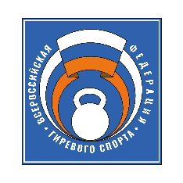

Министерство спорта Росиии
Общероссийская общественная организация Всероссийская Федерация гиревого спорта
Министерство спорта и молодежной политики Ярославской области
Ярославская региональная общественная организация "Федерация гиревого спорта"

ЧЕМПИОНАТ
ЦЕНТРАЛЬНОГО ФЕДЕРАЛЬНОГО ОКРУГА

гиревой спорт

(ЕКП СМ №2065760017021407)

11-15 апреля 2024г., г. Рыбинск

